Anleitung
Schritt 1: Fahrzeugdaten eintragen
Speichern Sie diese Vorlage unter einem passenden Namen – z. B. “Flotte Musterfirma”.
Öffnen Sie das Tabellenblatt Thinksurance Fuhrpark.
Tragen Sie die Daten ein – Jede Zeile steht für ein Fahrzeug. In vielen Spalten können Sie aus Dropdown-Optionen wählen und werden durch Hinweise unterstützt.
Speichern Sie die Datei
Schritt 2: Datei hochladen
Öffnen Sie die Risikoerfassung zur KFZ-Flottenversicherung Ihres Kunden in Thinksurance.
Klicken Sie auf Fahrzeugdaten hinzufügen > Tabelle hochladen.
Ziehen Sie die gespeicherte Datei in das Upload-Feld oder klicken Sie, um die Datei auszuwählen.
Klicken Sie auf Bestätigen.
Eine detaillierte Anleitung finden Sie auch in unserem

Wissenszentrum


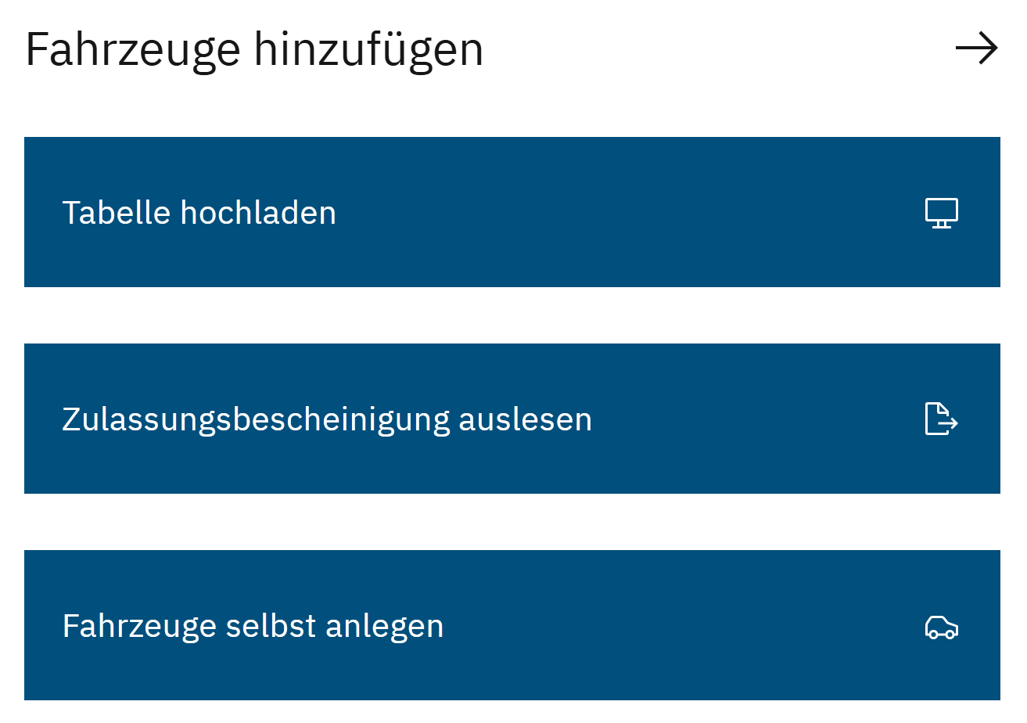
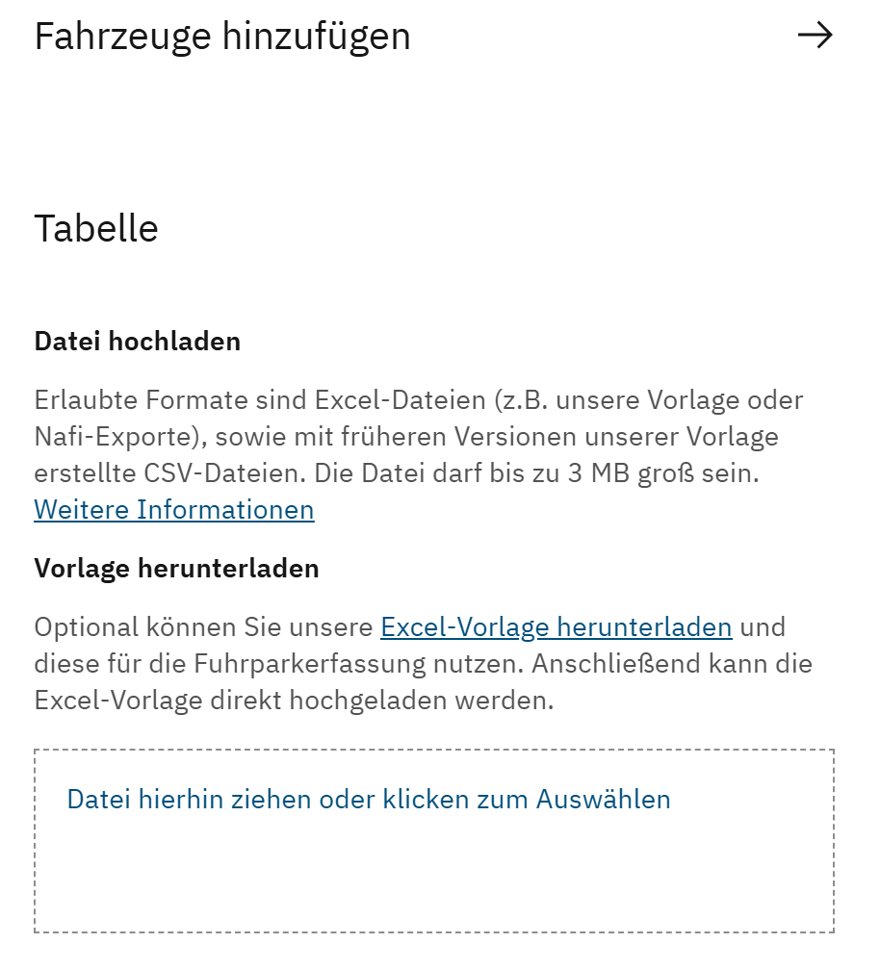

Flotte Musterfirma

Thinksurance Fuhrpark
Hinweis: Jede Zeile steht für ein Fahrzeug. Tragen Sie die Daten ein – In essentiellen Feldern werden Sie durch Dropdown-Optionen oder Hinweise unterstützt.
Lfd. Nr. | Fahrzeugart | Nutzung | Fahrtzweck | HSN | TSN | Herstellername | Fahrzeugidentnummer | Kennzeichen (Format: ABC-DE 123) | Kennzeichenart | Saison Beginn | Saison Ende | Erstzulassung | Erstzulassung auf Halter | Halter | Halter | Rechtsform | Halter | Anrede | Halter | Vorname | Halter | Name | Halter | Postleitzahl | Halter | Ort | Halter | Straße | Halter | Hausnummer | Hubraum in ccm | ABS | Leistung (in kW) | Zulässiges Gesamtgewicht (in kg, max. 3.500 kg) | Zulässiges Gesamtgewicht (in kg, mind. 3.501 kg) | Zulässiges Gesamtgewicht (in kg) | Abstellplatz | Aufbauarten | Ladegerät | Aufbauart Camper | Aufbau-Hersteller Camper | Dachkonstruktion Camper | Gefahrguttransporte | ADR-Klassen | Jährliche Fahrleistung bis... (in km) | Aktueller Kilometerstand (in km) | Versicherungsumfang | Selbstbeteiligung (TK) | Selbstbeteiligung (VK | TK) | Fahrzeugwert bis... (in €) | Mehrwerte bis... (in €) | Finanzierungsart | Vorgangsart | Art der SFR Übernahme | Vorversicherer | Versicherungsscheinnummer | Vertragsdauer der Vorversicherung (in Jahre) | SF-Klasse Haftpflicht | SF-Klasse Vollkasko | Übernahme einer Sondereinstufung | Zusatzbaustein | Auslandsschutz | Zusatzbaustein | Ausnahmegenehmigung §70 StVZO | Zusatzbaustein | Brems-, Betriebs- und Bruchschäden | Zusatzbaustein | Einsatz im Lohnbetrieb | Zusatzbaustein | Einsatz im Winterdienst | Zusatzbaustein | Fahrerschutz | Zusatzbaustein | GAP-Deckung | Zusatzbaustein | Rabattschutz | Zusatzbaustein | Schutzbrief | Zusatzbaustein | Werkstattbonus/ -bindung | Vorschäden in den letzten 2 Jahren | Anzahl Schäden | Haftpflicht | Anzahl Schäden | Teilkasko | Anzahl Schäden | Vollkasko
1.
2.
3.
4.
5.
6.
7.
8.
9.
10.
11.
12.
13.
14.
15.
16.
17.
18.
19.
20.
21.
22.
23.
24.
25.
26.
27.
28.
29.
30.
31.
32.
33.
34.
35.
36.
37.
38.
39.
40.
41.
42.
43.
44.
45.
46.
47.
48.
49.
50.
51.
52.
53.
54.
55.
56.
57.
58.
59.
60.
61.
62.
63.
64.
65.
66.
67.
68.
69.
70.
71.
72.
73.
74.
75.
76.
77.
78.
79.
80.
81.
82.
83.
84.
85.
86.
87.
88.
89.
90.
91.
92.
93.
94.
95.
96.
97.
98.
99.
100.

